練習問題②
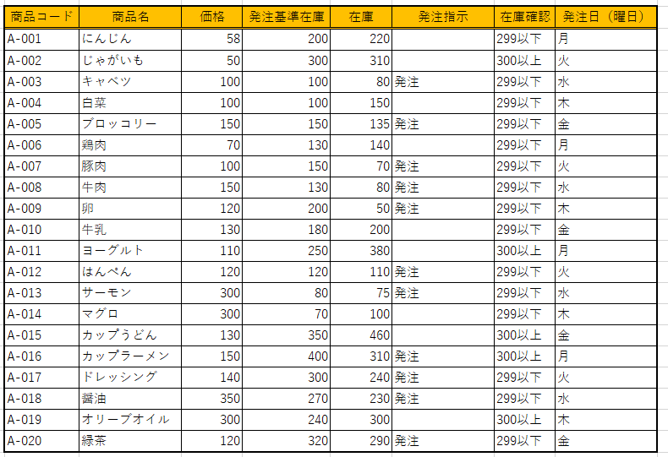
 |  |  |  | 提供データ
商品一覧表
商品コード | 商品名 | 価格 | 発注基準在庫 | 在庫 | 発注日（曜日）
A-001 | にんじん | 58 | 200 | 220 | 月
A-002 | じゃがいも | 50 | 300 | 310 | 火
A-003 | キャベツ | 100 | 100 | 80 | 水
A-004 | 白菜 | 100 | 100 | 150 | 木
A-005 | ブロッコリー | 150 | 150 | 135 | 金
A-006 | 鶏肉 | 70 | 130 | 140 | 月
A-007 | 豚肉 | 100 | 150 | 70 | 火
A-008 | 牛肉 | 150 | 130 | 80 | 水
A-009 | 卵 | 120 | 200 | 50 | 木
A-010 | 牛乳 | 130 | 180 | 200 | 金
A-011 | ヨーグルト | 110 | 250 | 380 | 月
A-012 | はんぺん | 120 | 120 | 110 | 火
A-013 | サーモン | 300 | 80 | 75 | 水
A-014 | マグロ | 300 | 70 | 100 | 木
A-015 | カップうどん | 130 | 350 | 460 | 金
A-016 | カップラーメン | 150 | 400 | 310 | 月
A-017 | ドレッシング | 140 | 300 | 240 | 火
A-018 | 醤油 | 350 | 270 | 230 | 水
A-019 | オリーブオイル | 300 | 240 | 300 | 木
A-020 | 緑茶 | 120 | 320 | 290 | 金 | 以下設問はセルA3:G23の提供データを使用し回答しなさい。

1.回答欄
 |  |  |  | 1-1.「価格」列の合計・平均・最大・最小を求めなさい
合計
平均
最大
最小

2.回答欄
 |  |  |  | 2-1.「発注指示」欄に在庫数が発注基準在庫を下回っている場合、「発注」と表示させなさい。
商品コード | 発注指示 |  |  | 尚、該当しない場合は何も表示させないようにしなさい。
A-001
A-002
A-003
A-004
A-005
A-006
A-007
A-008
A-009
A-010
A-011
A-012
A-013
A-014
A-015
A-016
A-017
A-018
A-019
A-020

3.回答欄
 |  |  |  | 3-1.「在庫確認」欄に在庫数が300以上の場合、「300以上」と表示させなさい。
商品コード | 在庫確認 |  |  | 尚、該当しない場合は「299以下」と表示させなさい。
A-001
A-002
A-003
A-004
A-005
A-006
A-007
A-008
A-009
A-010
A-011
A-012
A-013
A-014
A-015
A-016
A-017
A-018
A-019
A-020

4.回答欄
 |  |  |  | 4-1.「商品名」欄に、入力された商品コードに該当する商品名を表示させるようにしなさい。
商品コード |  |  |  | ※商品コードはリストから選択できる状態になっている。
商品名

5.回答欄
 |  |  |  |  |  |  | 5-1.「2」で作成した「発注指示」と「3」で作成した「在庫確認」を
 |  |  |  |  |  |  | 商品一覧表の「在庫」列と「発注列（曜日）」列の間に挿入しなさい
 |  |  |  |  |  |  | ※正しく表示されていればセルの内容は問わない
 |  |  |  |  |  |  |  | <完成イメージ>

